開票結果
区名 | 状況 | 開票率 | 賛成 | 反対
大阪市計 | 確定 | 100% | 675,829 | 692,996
北区 | 確定 | 100% | 38,207 | 29,689
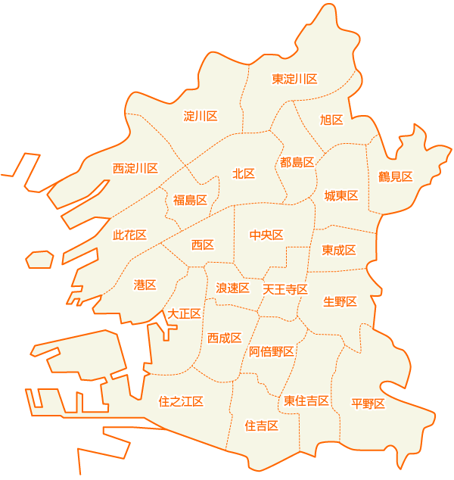
都島区 | 確定 | 100% | 29,758 | 26,805
福島区 | 確定 | 100% | 22,017 | 19,007
令和2年11月1日 執行 大阪市を廃止し 特別区を設置することについての投票
此花区 | 確定 | 100% | 15,741 | 17,866
中央区 | 確定 | 100% | 24,766 | 23,814
西区 | 確定 | 100% | 26,824 | 23,026
港区 | 確定 | 100% | 18,491 | 24,527
大正区 | 確定 | 100% | 15,911 | 18,278
天王寺区 | 確定 | 100% | 20,042 | 21,853
浪速区 | 確定 | 100% | 13,294 | 12,435
西淀川区 | 確定 | 100% | 22,971 | 25,511
淀川区 | 確定 | 100% | 47,415 | 38,688
東淀川区 | 確定 | 100% | 40,862 | 40,375
東成区 | 確定 | 100% | 20,771 | 21,102
生野区 | 確定 | 100% | 24,142 | 26,085
旭区 | 確定 | 100% | 23,123 | 25,894
城東区 | 確定 | 100% | 46,976 | 46,121
鶴見区 | 確定 | 100% | 29,842 | 28,555
阿倍野区 | 確定 | 100% | 28,578 | 34,814
住之江区 | 確定 | 100% | 31,150 | 32,838
住吉区 | 確定 | 100% | 36,242 | 44,287
東住吉区 | 確定 | 100% | 32,404 | 36,098
平野区 | 確定 | 100% | 43,930 | 52,307
西成区 | 確定 | 100% | 22,372 | 23,021

